CONSOLIDADO GRAL MENSUAL.
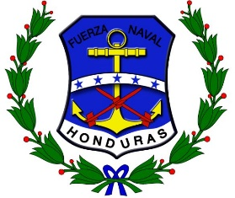
FUERZAS ARMADAS DE HONDURAS
FUERZA NAVAL
PAGADURIA GENERAL DE LA FUERZA NAVAL

RESUMEN DE GASTOS EFECTUADOS POR PROGRAMAS DE LA FUERZA NAVAL

 |  | MESES
Nº | PROGRAMA | ENERO | FEBRERO | MARZO | ABRIL | MAYO | JUNIO | JULIO | AGOSTO | SEPTIEMBRE | OCTUBRE | NOVIEMBRE | DICIEMBRE | SUB - TOTALES

 | VALOR TOTAL | 0.00 | 0.00 | 0.00 | 0.00 | 0.00 | 0.00 | 0.00 | 0.00 | 0.00 | 0.00 | 0.00 | 0.00 | 0.00

